Sheet1
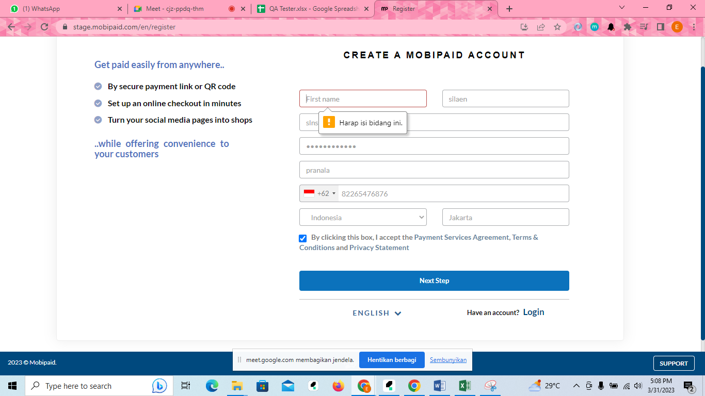
No | Test Scenario ID | Function/Test Scenario Name | Test Category | Pre-Condition | Test Case ID | Test Case | Steps Description | Expected Result | Actual Result | Status (Pass/Fail/Not yet) | Notes
1 | TS.Reg.001 | Register | Negatif | User mengakses link https://stage.mobipaid.com/en/register | TC.Reg.001.001 | User mendaftarkan dengan mengosongkan first name | 1.Masukkan last name | Pada kolom first name muncul alert "harap isi bidang ini" | Muncul alert "harap isi bidang ini" pada kolom first name | Pass
 |  |  |  |  |  |  | 2.Masukkan email
 |  |  |  |  |  |  | 3. Masukkan password
 |  |  |  |  |  |  | 4. Masukkan company name
 |  |  |  |  |  |  | 5. Masukkan no hp
 |  |  |  |  |  |  | 6. masukkan country
 |  |  |  |  |  |  | 7. masukkan state/province
 |  |  |  |  |  |  | 8. centang bagian "by clicking this box"
 |  |  |  |  |  |  | 9. klik button "next stop"
2 | TS.Reg.001 | Register | Negatif | User mengakses link https://stage.mobipaid.com/en/register | TC.Reg.001.002 | User mendaftarkan akun dengan mengosongkan nomor hp | 1. Masukkan first name | Pada kolom first name muncul alert "harap isi bidang ini" | Muncul alert "harap isi bidang ini" pada kolom first name | Pass
 |  |  |  |  |  |  | 2. Masukkan last name
 |  |  |  |  |  |  | 3. Masukkan password
 |  |  |  |  |  |  | 4. Masukkan company name
 |  |  |  |  |  |  | 5. Masukkan no hp
 |  |  |  |  |  |  | 6. Masukkan country
 |  |  |  |  |  |  | 7. Masukkan state/province
 |  |  |  |  |  |  | 8. Centang bagian "by clicking this box"
 |  |  |  |  |  |  | 9. Klik button "next step"
3 | TS.Reg.001 | Register | Positif | User mengakses link https://stage.mobipaid.com/en/register | TC.Reg.001.003 | User mendaftarkan akun dengan data yang valid | 1. Masukkan first name | Akun berhasil didaftarkan dan muncul alert "Account Succesfully Created" | Akun berhasil didaftarkan dan muncul alert "Account Succesfully Created" | Pass
 |  |  |  |  |  |  | 2. Masukkan last name
 |  |  |  |  |  |  | 3. Masukkan password
 |  |  |  |  |  |  | 4. Masuukan company name
 |  |  |  |  |  |  | 5. Masukkan no hp
 |  |  |  |  |  |  | 6. Masukkan country
 |  |  |  |  |  |  | 7. Masukkan state/province
 |  |  |  |  |  |  | 8. Centang bagian "by clicking this box"
 |  |  |  |  |  |  | 9. Klik button "next step"
4 | TS.Log.002 | Login | Positif | User sudah berhasil melakukan pendaftaran akun | TC.Reg.002.001 | User login menggunakan data yang valid | 1.User memasukkan email address | Berhasil login dan muncul alert "Login succesfully" | Berhasil login dan muncul alert "Login succesfully" | Pass
 |  |  |  |  |  |  | 2. User memasukkan password
 |  |  |  |  |  |  | 3. Klik button login
5 | TS.Log.002 | Login | Positif | User sudah berhasil melakukan pendaftaran | TC.Reg.002.002 | User login tidak menggunakan data yang valid seperti mengosongkan kolom password | 1. User memasukkan email address | Muncul alert "harap isi bidang ini" pada kolom password | Muncul alert "harap isi bidang ini" | Pass
 |  |  |  |  |  |  | 2. Klik button login

